Solicitud gráfica
 | Área: | Ciencias Naturales |  |  | Fecha:
 | Grado: | 8 |  |  | 2016-02-28
 | Título del tema: | Electricidad y magnetismo |  |  | ¿Cuaderno de estudio o recurso? | Cuaderno de Estudio
 | Editor: | DIANA GARCIA

 | Código guión o recurso: | CN_08_12_CO | ← Para determinar este código, visite la hoja de Ayuda
 |  |  |  |  | ESPECIFICACIÓN DE ARCHIVOS A ENTREGAR
Núm. | Archivo Shutterstock o ruta en web | Imagen para: | Tipo | Formato | Nombre imagen SMALL | Tamaño imagen SMALL | Nombre imagen ZOOM | Tamaño imagen ZOOM | Descripción | Observaciones
IMG01 | 102741539 | Cuaderno de Estudio | Fotografía | Horizontal | CN_08_12_CO_IMG01_small | 526 x 370 px | CN_08_12_CO_IMG01_zoom | 800 x 600 px | La energía eléctrica y sus trnsformaciones | 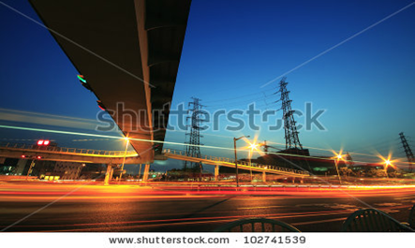
IMG02 | 60571642 | Cuaderno de Estudio | Fotografía | Horizontal | CN_08_12_CO_IMG02_small | 526 x 370 px | CN_08_12_CO_IMG02_zoom | 800 x 600 px | electroestática | 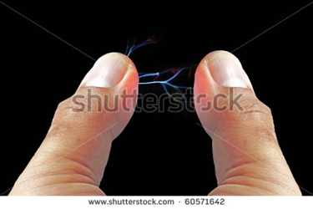
IMG03 | 2 ESO/ciencias naturales/la electricidad/las cargas eléctricas | Cuaderno de Estudio | Ilustración | Horizontal | CN_08_12_CO_IMG03_small | 526 x 370 px | CN_08_12_CO_IMG03_zoom | 800 x 600 px | configuración moderna del átomo | 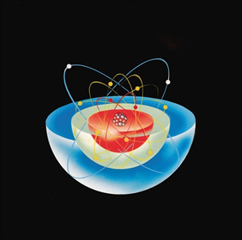
IMG04 | Imagen sin enlace/realizar el gráfico | Cuaderno de Estudio | Ilustración | Horizontal | CN_08_12_CO_IMG04_small | 526 x 370 px | CN_08_12_CO_IMG04_zoom | 800 x 600 px | Ley de Coulomb | 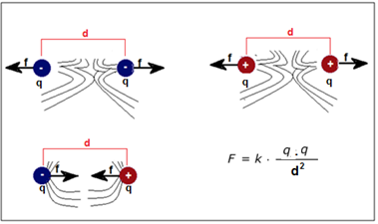 Por favor quitar la fórmula, para que tengas en cuenta las líneas del campo electrico son asó : si las cargas son distintas de shuter 293114696; si las cargas son igules positivas de suter 294048260 y si son igules negativas son iguales a las positias pero con la flecha para la otra dirección
IMG05 | Realizar gráfica/ sin enlace | Cuaderno de Estudio | Ilustración | Horizontal | CN_08_12_CO_IMG05_small | 526 x 370 px | CN_08_12_CO_IMG05_zoom | 800 x 600 px | Campo eléctrico e intensidad de campo eléctrico | 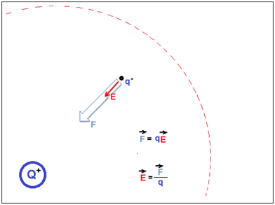 Por favor quitar las fórmulas de F=… y la de E=….
IMG06 | 105935402 | Cuaderno de Estudio | Ilustración | Horizontal | CN_08_12_CO_IMG06_small | 526 x 370 px | CN_08_12_CO_IMG06_zoom | 800 x 600 px | Energía eléctrica | 
IMG07 | Realizar gráfica/ sin enlace | Cuaderno de Estudio | Ilustración | Horizontal | CN_08_12_CO_IMG07_small | 526 x 370 px | CN_08_12_CO_IMG07_zoom | 800 x 600 px | Circuito eléctrico | 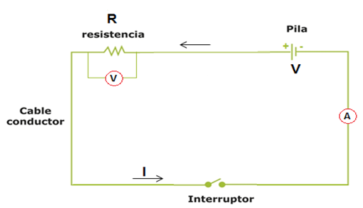
IMG08 | 2 ESO/Ciencias naturales/la electricidad/Los circuitos elétriccos /La ley de Ohm | Cuaderno de Estudio | Ilustración | Horizontal | CN_08_12_CO_IMG08_small | 526 x 370 px | CN_08_12_CO_IMG08_zoom | 800 x 600 px | Triángulo de la ley de Ohm | 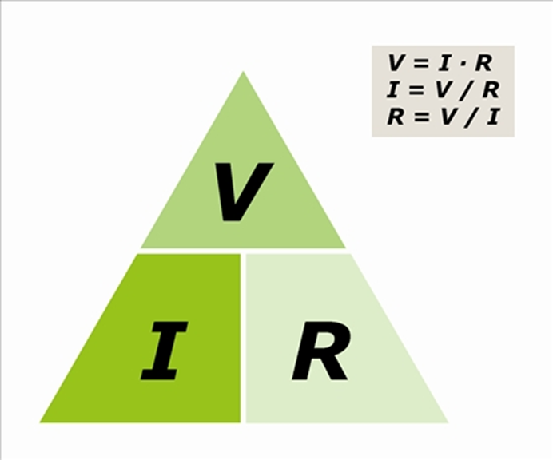 por favor si es posible colocarle un dedo transparente, como gota de agua q permita ver la imagen del triangulo, un ejemplo está en este enlace http://www.tallerdemecanica.com/taller-bosch/images/aulaformacion/Cursoelectronica3parte/823eaf5dd4.jpg // pero si hay uycho inconveniente me dices y la dejamos así
IMG09 | ilustrar | Cuaderno de Estudio | Ilustración | Horizontal | CN_08_12_CO_IMG09_small | 526 x 370 px | CN_08_12_CO_IMG09_zoom | 800 x 600 px | Circuito en serie | 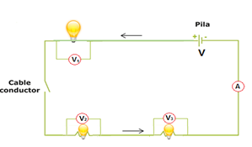 te doy un shuter que de pronto sirva para que quede de esa manera la conexión con el bombillo suther 165219182, si de pornto se puede encntrar el bombillo con la base como en esta imagen http://laplace.us.es/wiki/index.php/Conexiones_serie_y_paralelo_de_bombillas_a_bater%C3%ADa_real_GIA // y se colocaría los cable no como cordones como aparece a aca sino como lineas rectas.
IMG10 | ilustrar | Cuaderno de Estudio | Ilustración | Horizontal | CN_08_12_CO_IMG10_small | 526 x 370 px | CN_08_12_CO_IMG10_zoom | 800 x 600 px | Circuito en paralelo | 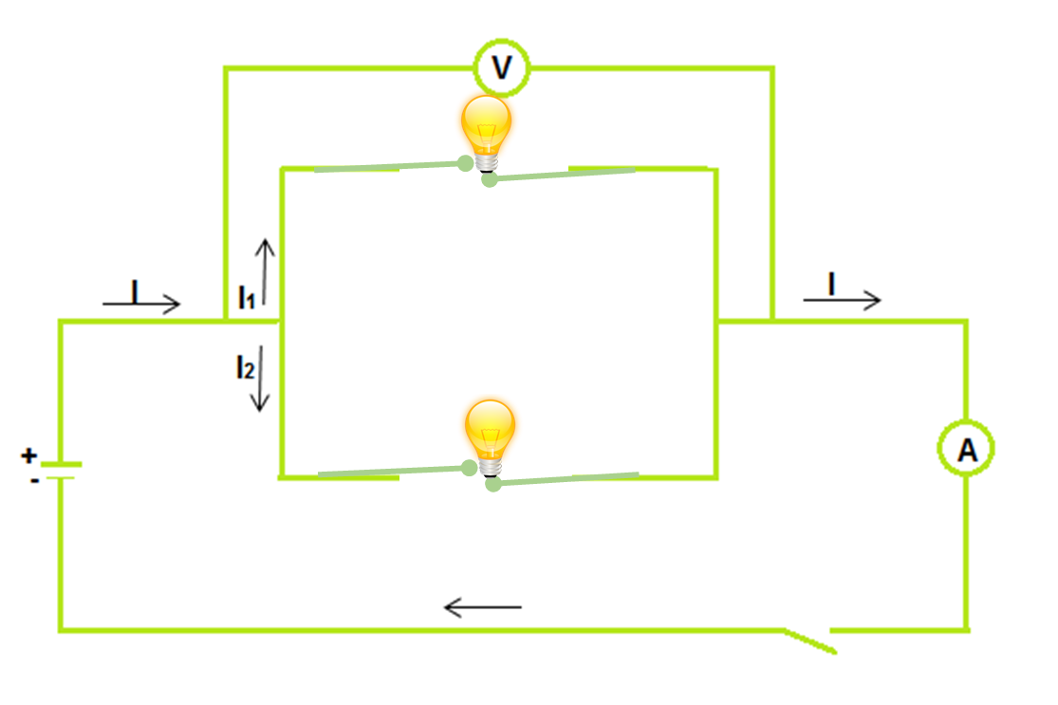 Tener en cuenta las indicaciones de la anterior imagen
IMG11 | 280156289 | Cuaderno de Estudio | Fotografía | Horizontal | CN_08_12_CO_IMG11_small | 526 x 370 px | CN_08_12_CO_IMG11_zoom | 800 x 600 px | Imanes de Alnico | 
IMG12 | 106313156 | Cuaderno de Estudio | Ilustración | Vertical | CN_08_12_CO_IMG12_small | 526 x 370 px | CN_08_12_CO_IMG12_zoom | 800 x 600 px | Descripción Los imanes | 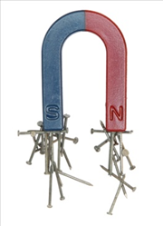
IMG13 | ilustrar | Cuaderno de Estudio | Ilustración | Horizontal | CN_08_12_CO_IMG13_small | 526 x 370 px | CN_08_12_CO_IMG13_zoom | 800 x 600 px | imanes y campo magnético | 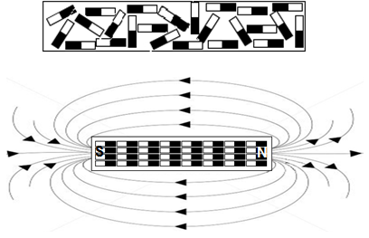
IMG14 | 273267506 | Cuaderno de Estudio | Ilustración | Vertical | CN_08_12_CO_IMG14_small | 526 x 370 px | CN_08_12_CO_IMG14_zoom | 800 x 600 px | imanes y campo magnético | 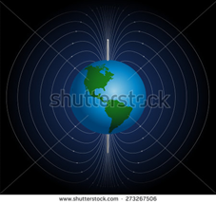
IMG15 | 5 primaria/ciencias de la naturaleza/la electricidad/la electricidad y el magnetismo/el electromagnetismo | Cuaderno de Estudio | Ilustración | Vertical | CN_08_12_CO_IMG15_small | 526 x 370 px | CN_08_12_CO_IMG15_zoom | 800 x 600 px | El Electroimán | 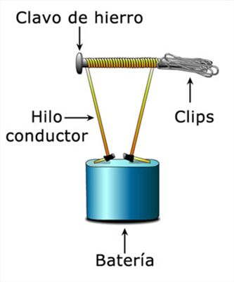
IMG16 | 194664587 | Cuaderno de Estudio | Ilustración | Horizontal | CN_08_12_CO_IMG16_small | 526 x 370 px | CN_08_12_CO_IMG16_zoom | 800 x 600 px | generador de corriente directa dc | 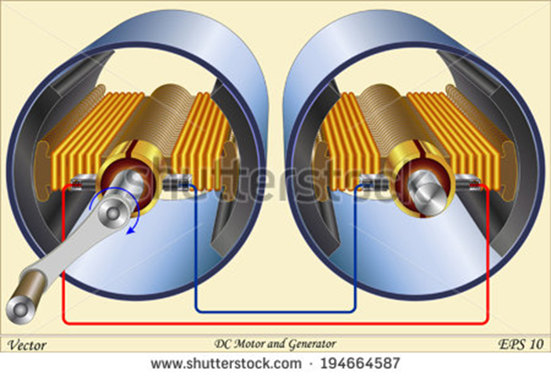 Quitar el pie de imagen de la imagen ;)

